Evidencias
Evidencias de ejecución
Relaciona cada captura, video o reporte con su ID de ejecución

ID evidencia | ID ejecución | Tipo | Qué demuestra | Ruta o URL | Captura insertada
EVID-001 | EJ-001 | Captura PNG + GIF animado | Estructura base de la SPA, carga de hojas de estilo (Bootstrap 5 y custom CSS), componentes estructurales (#app-navbar, #app-root, #app-footer) e inicialización de módulos ES6 sin recarga de página. | Ver GIF Animado (CP-001_Navegacion_SPA.gif) | 
EVID-002 | EJ-002 | Captura PNG + GIF animado | Resolución dinámica de rutas mediante hash en URL (#/inicio, #/noticias, #/contacto), persistencia de vista al recargar con F5 y captura de rutas no encontradas desplegando la vista 404. | Ver GIF Animado (CP-002_Transicion_Rutas_Hash.gif) | 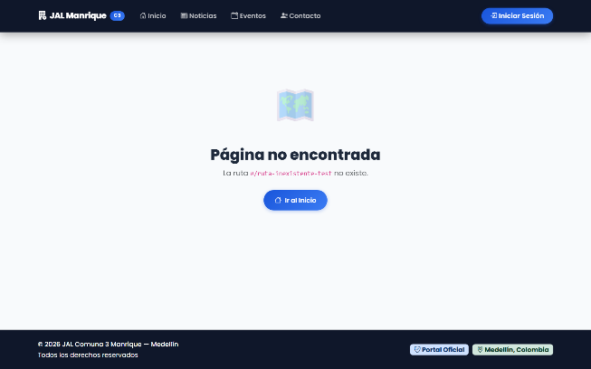
EVID-003 | EJ-003 | Captura PNG + GIF animado | Renderizado íntegro de la página pública de inicio: banner hero con carrusel, enlaces de acceso rápido a trámites, sección de últimas noticias y agenda de eventos comunitarios. | Ver GIF Animado (CP-003_Exploracion_Inicio.gif) | 
EVID-004 | EJ-004 | Captura PNG + GIF animado | Navegación e interactividad entre slides del carrusel hero institucional, carga correcta de imágenes de alta definición, textos alternativos accesibles y barra de progreso animada. | Ver GIF Animado (CP-004_Animacion_Carrusel.gif) | 
EVID-005 | EJ-005 | Captura PNG + GIF animado | Visualización exclusiva de opciones de menú para visitante (Inicio, Noticias, Eventos, Contacto, Acceder) y funcionamiento responsivo del menú colapsable (offcanvas) en dispositivo móvil. | Ver GIF Animado (CP-005_Navbar_Responsive.gif) | 
EVID-006 | EJ-006 | Captura PNG + GIF animado | Contenido completo de la vista de contacto: información institucional (dirección física, horarios de atención, correo oficial) y enlaces directos funcionales tel: y mailto:. | Ver GIF Animado (CP-006_Contacto_Navegacion.gif) | 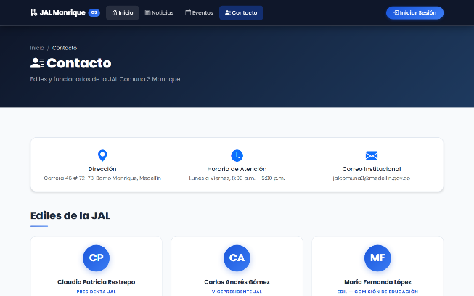
EVID-007 | EJ-007 | Captura PNG + GIF animado | Despliegue visual accesible y semántico de los 4 tipos de notificaciones tipo toast (éxito, aviso, información y error) con sus respectivos iconos, colores y temporizador. | Ver GIF Animado (CP-007_Toasts_Aparicion.gif) | 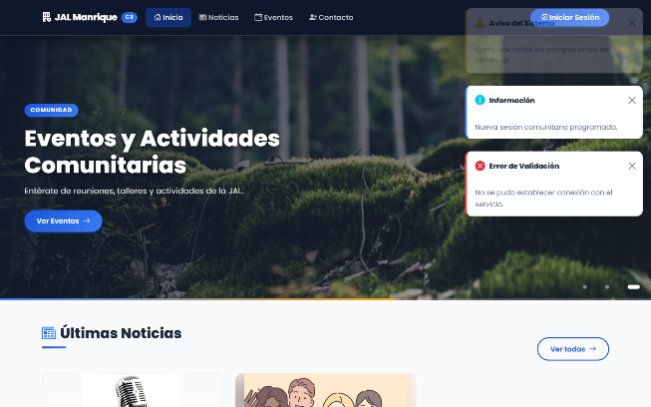
EVID-008 | EJ-008 | Captura PNG + GIF animado | Protección de rutas inexistentes con vista 404 y restricción de áreas administrativas (Acceso Denegado con icono de escudo) con botón de retorno seguro a la página pública de inicio. | Ver GIF Animado (CP-008_Manejo_Rutas_Protegidas.gif) | 
EVID-009 | EJ-009 | Captura PNG + GIF animado | Operabilidad accesible del carrusel mediante teclado: desplazamiento de foco con tecla Tab y activación de transiciones de slide con teclas Enter y Barra Espaciadora según WCAG 2.1. | Ver GIF Animado (CP-009_Carrusel_Teclado.gif) | 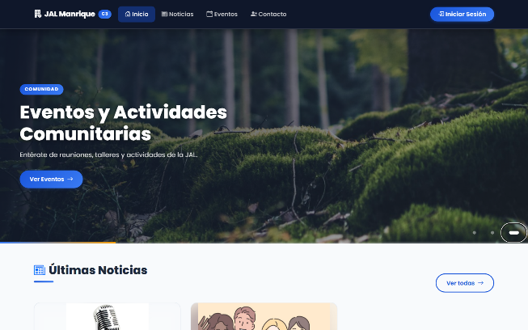
EVID-010 | EJ-010 | Captura PNG + GIF animado | Usabilidad y coexistencia no bloqueante de notificaciones toast sobre controles críticos e interactivos del menú de navegación superior tanto en escritorio como en móviles. | Ver GIF Animado (CP-0010_Toast_Usabilidad.gif) | 
EVID-011 | EJ-011 | Captura PNG + GIF animado | Listado de noticias comunitarias con tarjetas dinámicas desde Firestore, funcionamiento del buscador en vivo y apertura de vista de detalle completo del artículo con opción de volver. | Ver GIF Animado (CP-0011_Navegacion_Noticias.gif) | 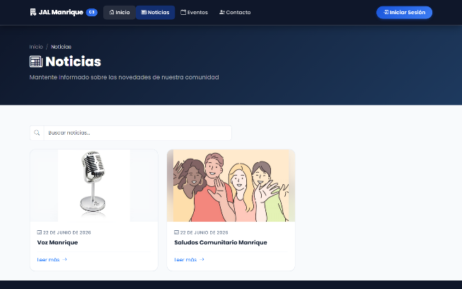
EVID-012 | EJ-012 | Captura PNG + GIF animado | Consulta íntegra de información de eventos comunitarios: insignia destacada de fecha (día y mes), horario, lugar, descripción y filtro reactivo por palabras clave en buscador. | Ver GIF Animado (CP-0012_Exploracion_Eventos.gif) | 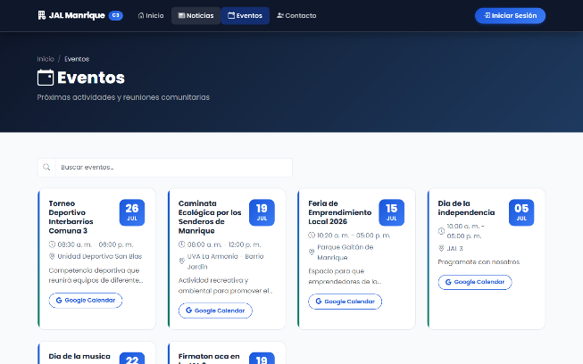
EVID-013 | EJ-013 | Captura PNG + GIF animado | Despliegue completo de la cuadrícula de ediles de la Comuna 3: nombres, comisiones temáticas asignadas, números de teléfono institucional con extensión y correos institucionales. | Ver GIF Animado (CP-0013_Revision_Ediles.gif) | 